BFPaT_biomass
품목별 국가별 수출입실적

통계기준:수리일,조회구분:2018~2021,품목명:목재 펠릿(pellet),국가:[]
 |  |  |  |  |  |  |  | 단위:천 불(USD 1,000) / 톤(TON)
기간 | 품목명 | 품목코드 | 국가명 | 수출중량 | 수입중량 | 수출금액 | 수입금액 | 무역수지
총계 |  |  |  | 2,691.40 | 11,776,355.10 | 393 | 1,498,297 | -1,497,904
2018 | 목재 펠릿(pellet) | 4401310000 | 호주 | 0 | 11,107.80 | 0 | 1,953 | -1,953
2018 | 목재 펠릿(pellet) | 4401310000 | 브라질 | 0 | 0 | 0 | 0 | 0
2018 | 목재 펠릿(pellet) | 4401310000 | 캐나다 | 0 | 40,519.50 | 0 | 7,062 | -7,062
2018 | 목재 펠릿(pellet) | 4401310000 | 중국 | 0 | 116.3 | 0 | 20 | -20
2018 | 목재 펠릿(pellet) | 4401310000 | 독일 | 0 | 22.3 | 0 | 17 | -17
2018 | 목재 펠릿(pellet) | 4401310000 | 이디오피아 | 0 | 0 | 0 | 0 | 0
2018 | 목재 펠릿(pellet) | 4401310000 | 홍콩 | 0 | 520.7 | 0 | 68 | -68
2018 | 목재 펠릿(pellet) | 4401310000 | 인도네시아 | 0 | 221,716.90 | 0 | 31,463 | -31,463
2018 | 목재 펠릿(pellet) | 4401310000 | 이탈리아 | 1.1 | 8.8 | 0 | 3 | -3
2018 | 목재 펠릿(pellet) | 4401310000 | 일본 | 0 | 256.6 | 0 | 55 | -55
2018 | 목재 펠릿(pellet) | 4401310000 | 라트비아 | 0 | 0 | 0 | 0 | 0
2018 | 목재 펠릿(pellet) | 4401310000 | 말레이시아 | 232 | 585,614.60 | 34 | 87,105 | -87,072
2018 | 목재 펠릿(pellet) | 4401310000 | 네덜란드 | 0 | 67.1 | 0 | 33 | -33
2018 | 목재 펠릿(pellet) | 4401310000 | 뉴질랜드 | 0 | 10,672.70 | 0 | 2,147 | -2,147
2018 | 목재 펠릿(pellet) | 4401310000 | 필리핀 | 0 | 848.8 | 0 | 128 | -128
2018 | 목재 펠릿(pellet) | 4401310000 | 폴란드 | 0 | 91 | 0 | 39 | -39
2018 | 목재 펠릿(pellet) | 4401310000 | 러시아 연방 | 0 | 70,186.60 | 0 | 10,690 | -10,690
2018 | 목재 펠릿(pellet) | 4401310000 | 싱가포르 | 0 | 0.2 | 0 | 1 | -1
2018 | 목재 펠릿(pellet) | 4401310000 | 태국 | 0 | 304,618.00 | 0 | 45,720 | -45,720
2018 | 목재 펠릿(pellet) | 4401310000 | 대만 | 0 | 0 | 0 | 0 | 0
2018 | 목재 펠릿(pellet) | 4401310000 | 우크라이나 | 0 | 0 | 0 | 0 | 0
2018 | 목재 펠릿(pellet) | 4401310000 | 미국 | 0 | 12,255.50 | 0 | 2,199 | -2,199
2018 | 목재 펠릿(pellet) | 4401310000 | 우즈베크 | 0 | 0 | 1 | 0 | 1
2018 | 목재 펠릿(pellet) | 4401310000 | 베트남 | 2,384.60 | 2,186,512.00 | 340 | 333,064 | -332,724
2018 | 목재 펠릿(pellet) | 4401310000 | 남아프리카공화국 | 0 | 0 | 0 | 0 | 0
2018 | 목재 펠릿(pellet) | 4401310000 | 기타국 | 0 | 0.9 | 0 | 1 | -1
2019 | 목재 펠릿(pellet) | 4401310000 | 캐나다 | 0 | 11,162.20 | 0 | 1,941 | -1,941
2019 | 목재 펠릿(pellet) | 4401310000 | 베트남 | 0.1 | 1,941,460.40 | 0 | 221,474 | -221,474
2019 | 목재 펠릿(pellet) | 4401310000 | 중국 | 0 | 8,026.50 | 0 | 1,153 | -1,153
2019 | 목재 펠릿(pellet) | 4401310000 | 독일 | 0 | 82.2 | 0 | 72 | -72
2019 | 목재 펠릿(pellet) | 4401310000 | 이집트 | 0 | 0 | 0 | 0 | 0
2019 | 목재 펠릿(pellet) | 4401310000 | 스페인 | 0 | 0 | 0 | 0 | 0
2019 | 목재 펠릿(pellet) | 4401310000 | 인도네시아 | 0 | 239,037.00 | 0 | 31,936 | -31,936
2019 | 목재 펠릿(pellet) | 4401310000 | 이라크 | 0.4 | 0 | 8 | 0 | 8
2019 | 목재 펠릿(pellet) | 4401310000 | 일본 | 0 | 197.5 | 0 | 47 | -47
2019 | 목재 펠릿(pellet) | 4401310000 | 스리랑카 | 0 | 0 | 0 | 0 | 0
2019 | 목재 펠릿(pellet) | 4401310000 | 리투아니아 | 0 | 126 | 0 | 29 | -29
2019 | 목재 펠릿(pellet) | 4401310000 | 말레이시아 | 72 | 520,292.40 | 8 | 67,425 | -67,417
2019 | 목재 펠릿(pellet) | 4401310000 | 네덜란드 | 0 | 76.4 | 0 | 35 | -35
2019 | 목재 펠릿(pellet) | 4401310000 | 뉴질랜드 | 0 | 19,822.20 | 0 | 4,043 | -4,043
2019 | 목재 펠릿(pellet) | 4401310000 | 필리핀 | 0 | 1,164.10 | 0 | 166 | -166
2019 | 목재 펠릿(pellet) | 4401310000 | 폴란드 | 0 | 57 | 0 | 26 | -26
2019 | 목재 펠릿(pellet) | 4401310000 | 러시아 연방 | 0 | 99,480.30 | 0 | 12,852 | -12,852
2019 | 목재 펠릿(pellet) | 4401310000 | 싱가포르 | 0 | 0.1 | 0 | 1 | -1
2019 | 목재 펠릿(pellet) | 4401310000 | 태국 | 0 | 157,124.00 | 0 | 20,212 | -20,212
2019 | 목재 펠릿(pellet) | 4401310000 | 우크라이나 | 0 | 917.2 | 0 | 174 | -174
2019 | 목재 펠릿(pellet) | 4401310000 | 미국 | 0.9 | 1,653.70 | 2 | 368 | -366
2019 | 목재 펠릿(pellet) | 4401310000 | 칠레 | 0 | 1,639.00 | 0 | 328 | -328
2020 | 목재 펠릿(pellet) | 4401310000 | 호주 | 0 | 0.3 | 0 | 1 | -1
2020 | 목재 펠릿(pellet) | 4401310000 | 캐나다 | 0 | 51,594.80 | 0 | 9,251 | -9,251
2020 | 목재 펠릿(pellet) | 4401310000 | 베트남 | 0 | 1,912,404.90 | 0 | 201,249 | -201,249
2020 | 목재 펠릿(pellet) | 4401310000 | 미국 | 0 | 56.5 | 0 | 47 | -47
2020 | 목재 펠릿(pellet) | 4401310000 | 우크라이나 | 0 | 453.6 | 0 | 87 | -87
2020 | 목재 펠릿(pellet) | 4401310000 | 태국 | 0 | 49,249.70 | 0 | 5,323 | -5,323
2020 | 목재 펠릿(pellet) | 4401310000 | 싱가포르 | 0 | 0.1 | 0 | 1 | -1
2020 | 목재 펠릿(pellet) | 4401310000 | 러시아 연방 | 0 | 164,592.80 | 0 | 18,222 | -18,222
2020 | 목재 펠릿(pellet) | 4401310000 | 폴란드 | 0 | 60.5 | 0 | 27 | -27
2020 | 목재 펠릿(pellet) | 4401310000 | 필리핀 | 0 | 72 | 0 | 13 | -13
2020 | 목재 펠릿(pellet) | 4401310000 | 뉴질랜드 | 0 | 8,933.60 | 0 | 1,744 | -1,744
2020 | 목재 펠릿(pellet) | 4401310000 | 네덜란드 | 0 | 12.9 | 0 | 6 | -6
2020 | 목재 펠릿(pellet) | 4401310000 | 말레이시아 | 0 | 508,223.00 | 0 | 57,453 | -57,453
2020 | 목재 펠릿(pellet) | 4401310000 | 미얀마 | 0 | 0 | 0 | 0 | 0
2020 | 목재 펠릿(pellet) | 4401310000 | 캄보디아 | 0 | 0 | 0 | 0 | 0
2020 | 목재 펠릿(pellet) | 4401310000 | 일본 | 0 | 889.6 | 0 | 132 | -132
2020 | 목재 펠릿(pellet) | 4401310000 | 인도네시아 | 0 | 302,704.10 | 0 | 34,734 | -34,734
2020 | 목재 펠릿(pellet) | 4401310000 | 홍콩 | 0 | 0 | 0 | 0 | 0
2020 | 목재 펠릿(pellet) | 4401310000 | 영국 | 0 | 0 | 0 | 0 | 0
2020 | 목재 펠릿(pellet) | 4401310000 | 독일 | 0 | 44.8 | 0 | 42 | -42
2020 | 목재 펠릿(pellet) | 4401310000 | 중국 | 0.2 | 3,374.70 | 0 | 493 | -493
2020 | 목재 펠릿(pellet) | 4401310000 | 칠레 | 0 | 1,223.60 | 0 | 245 | -245
2021 | 목재 펠릿(pellet) | 4401310000 | 오스트리아 | 0 | 0 | 0 | 0 | 0
2021 | 목재 펠릿(pellet) | 4401310000 | 베트남 | 0 | 1,576,745.60 | 0 | 181,986 | -181,986
2021 | 목재 펠릿(pellet) | 4401310000 | 우크라이나 | 0 | 113.7 | 0 | 45 | -45
2021 | 목재 펠릿(pellet) | 4401310000 | 터키 | 0 | 0 | 0 | 0 | 0
2021 | 목재 펠릿(pellet) | 4401310000 | 태국 | 0 | 0.1 | 0 | 0 | 0
2021 | 목재 펠릿(pellet) | 4401310000 | 싱가포르 | 0 | 0 | 0 | 0 | 0
2021 | 목재 펠릿(pellet) | 4401310000 | 러시아 연방 | 0 | 116,460.50 | 0 | 14,382 | -14,382
2021 | 목재 펠릿(pellet) | 4401310000 | 폴란드 | 0 | 21.6 | 0 | 10 | -10
2021 | 목재 펠릿(pellet) | 4401310000 | 필리핀 | 0 | 48 | 0 | 26 | -26
2021 | 목재 펠릿(pellet) | 4401310000 | 뉴질랜드 | 0 | 3,858.80 | 0 | 743 | -743
2021 | 목재 펠릿(pellet) | 4401310000 | 네덜란드 | 0 | 25.9 | 0 | 12 | -12
2021 | 목재 펠릿(pellet) | 4401310000 | 말레이시아 | 0 | 283,363.90 | 0 | 33,243 | -33,243
2021 | 목재 펠릿(pellet) | 4401310000 | 일본 | 0 | 765.8 | 0 | 103 | -103
2021 | 목재 펠릿(pellet) | 4401310000 | 인도 | 0 | 0 | 0 | 0 | 0
2021 | 목재 펠릿(pellet) | 4401310000 | 인도네시아 | 0 | 181,846.60 | 0 | 22,537 | -22,537
2021 | 목재 펠릿(pellet) | 4401310000 | 프랑스 | 0 | 0 | 0 | 0 | 0
2021 | 목재 펠릿(pellet) | 4401310000 | 독일 | 0 | 34 | 0 | 24 | -24
2021 | 목재 펠릿(pellet) | 4401310000 | 중국 | 0 | 0 | 0 | 0 | 0
2021 | 목재 펠릿(pellet) | 4401310000 | 캐나다 | 0 | 161,697.80 | 0 | 32,055 | -32,055
2021 | 목재 펠릿(pellet) | 4401310000 | 브라질 | 0 | 0 | 0 | 0 | 0
2021 | 목재 펠릿(pellet) | 4401310000 | 호주 | 0 | 0.1 | 0 | 0 | 0
2021 | 목재 펠릿(pellet) | 4401310000 | 미국 | 0 | 26.7 | 0 | 7 | -7

 | 2018 | 2019 | 2020 | 2021
수입액(1000USD) | 521,768 | 362,282 | 329070 | 285173
수입중량 | 3,445,136.30 | 3,002,318.20 | 3003891.5 | 2325009.1
USD/ton | 151.45061169 | 120.66742293 | 109.54789812 | 122.6545737
발열량 | 4300 | 4040 | 4170 | kcal/kg
발열량은 연도와 상관없이 1, 2, 3, 4급의 평균 |  |  | 4170000 | kcal/ton
 |  |  | 2.6270479165E-05 | 2.9413566834E-05

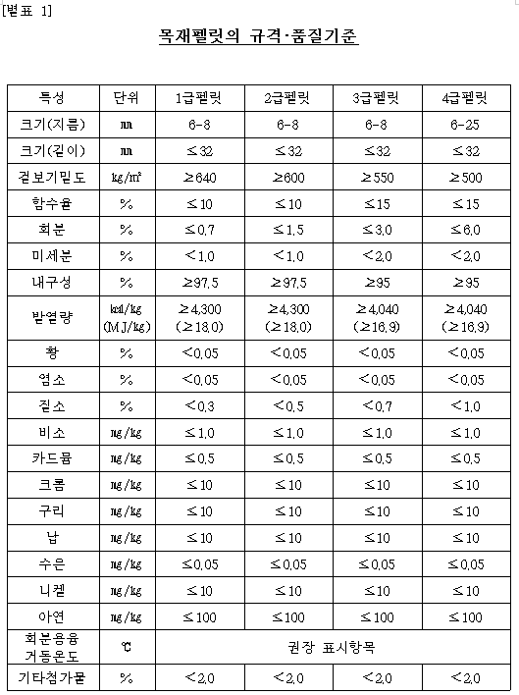
Notes
대부분 수입
 |  |  | https://www.forest.go.kr/newkfsweb/cmm/fms/BoardFileDown.do;jsessionid=msZsJ9kdf97ZsH9vcQ6Gp1Y8wJQY8T8wdSZbsVqlFhp3WRJYzLPc!836635919?atchFileId=FILE_000000000396149&fileSn=2&dwldHistYn=N&bbsId=BBSMSTR_1004&fn=%EB%AA%A9%EC%9E%AC%ED%8E%A0%EB%A6%BF%20%EA%B7%9C%EA%B2%A9%ED%92%88%EC%A7%88%EA%B8%B0%EC%A4%80%20%EA%B0%9C%EC%A0%95(%EC%95%88).hwp
 |  |  | Page 22

IEA heat rates
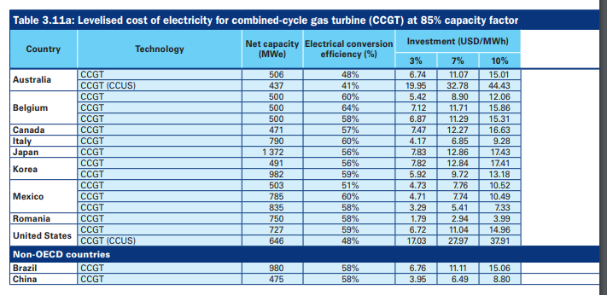

3412 | btu/kWh
0.575 | efficiency
5933.9130435 | heat rate in btu/kWh
5,933,913 | btu/MWh

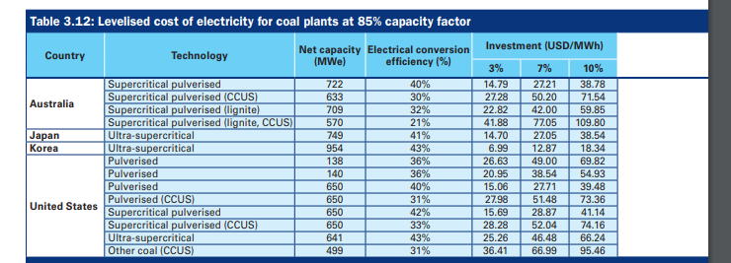

3412 | btu/kWh
0.43 | efficiency
7934.8837209 | heat rate in btu/kWh
7,934,884 | btu/MWh

3412 | btu/kWh
0.36 | efficiency
9477.7777778 | heat rate in btu/kWh
9,477,778 | btu/MWh

